2023_06_data
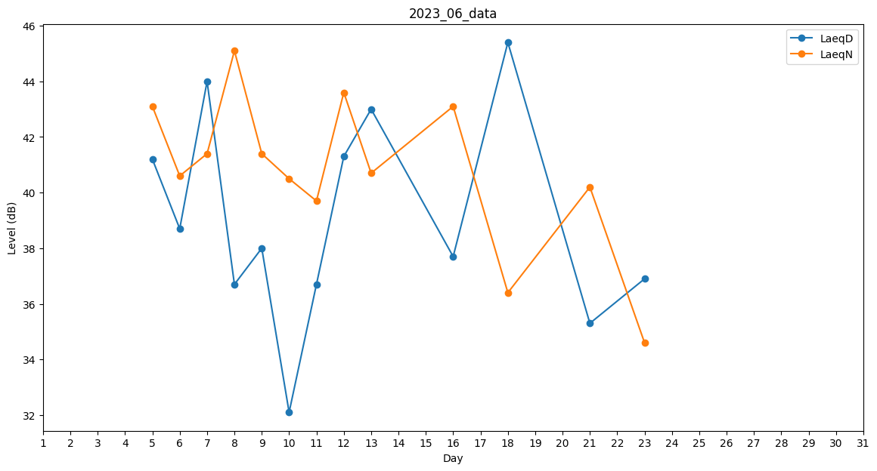
Day | LaeqD | LaeqN
1 | 24.4 | 0
2 | 27.4 | 0
3 | 0 | 39.2
4 | 0 | 27.4
5 | 41.2 | 43.1
6 | 38.7 | 40.6
7 | 44 | 41.4
8 | 36.7 | 45.1
9 | 38 | 41.4
10 | 32.1 | 40.5
11 | 36.7 | 39.7
12 | 41.3 | 43.6
13 | 43 | 40.7
14 | 37.6 | 0
15 | 0 | 38.4
16 | 37.7 | 43.1
17 | 0 | 27.4
18 | 45.4 | 36.4
19 | 31.7 | 0
20 | 0 | 41.6
21 | 35.3 | 40.2
22 | 0 | 0
23 | 36.9 | 34.6
24 | 0 | 33.3
25 | 0 | 32.1
26 | 0 | 0
27 | 0 | 0
28 | 0 | 0
29 | 0 | 0
30 | 0 | 0

